工作表1
交通部觀光署東部海岸國家風景區管理處 奉准報廢財物之議(比)價讓售案財物清單
案名 |  |  | 三仙台遊憩區已奉准報廢之石材1塊
案號 |  |  | 觀海東讓售字第11501號
序號 | 財物名稱及數量 |  | 財物編號 | 照片
1 | 石材石材 約長195*寬50*厚16cm | 1塊 | 無財產編號 | 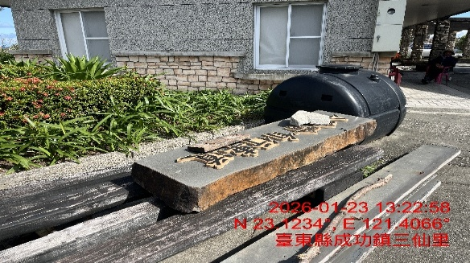
 |  |  | 以下空白

